AC테스트결과
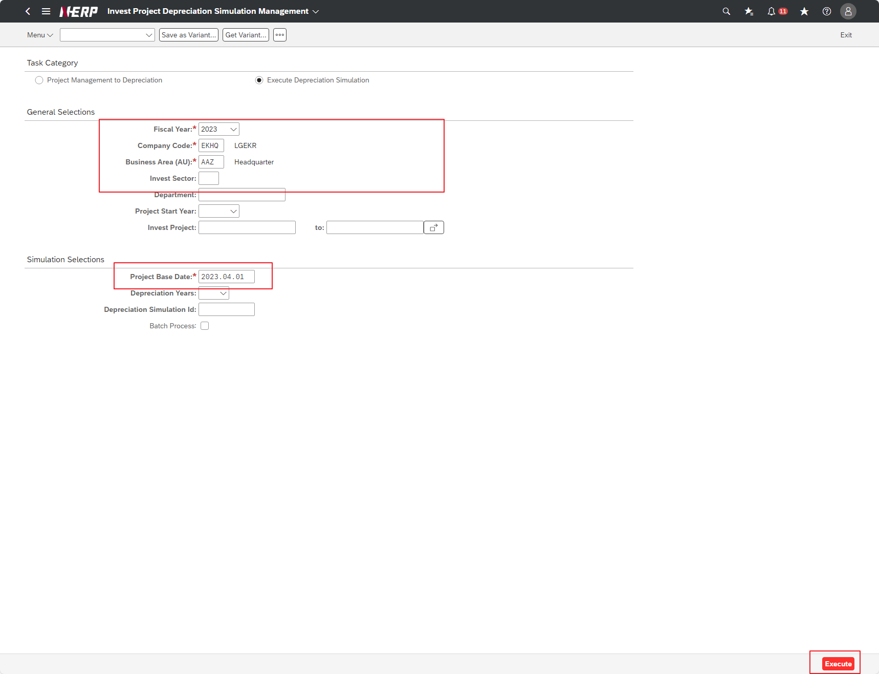
※ 테스트 환경 : N-ERP 품질(S4D) 환경 Client 210(WEBGUI) - Chrome

■ T-Code : ZCBMR2400 감가상각 시뮬레이션 산출 대상 투자 프로젝트 관리
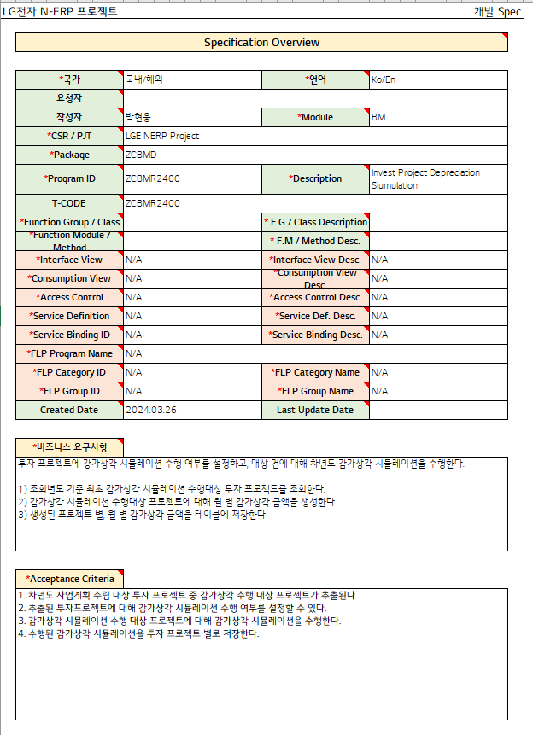

3자 테스트 후
3자 테스트 전
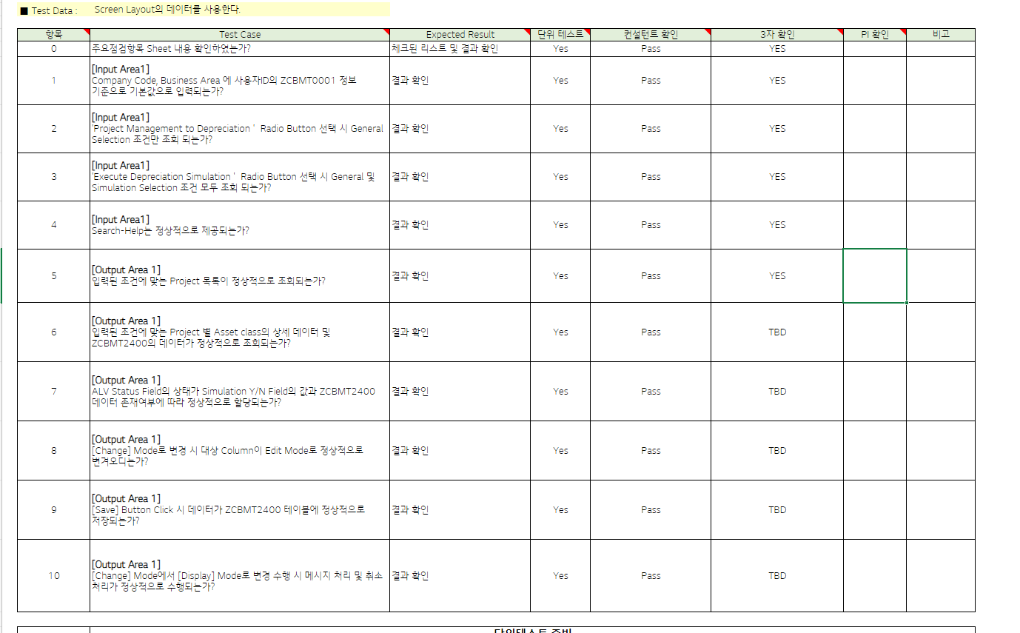

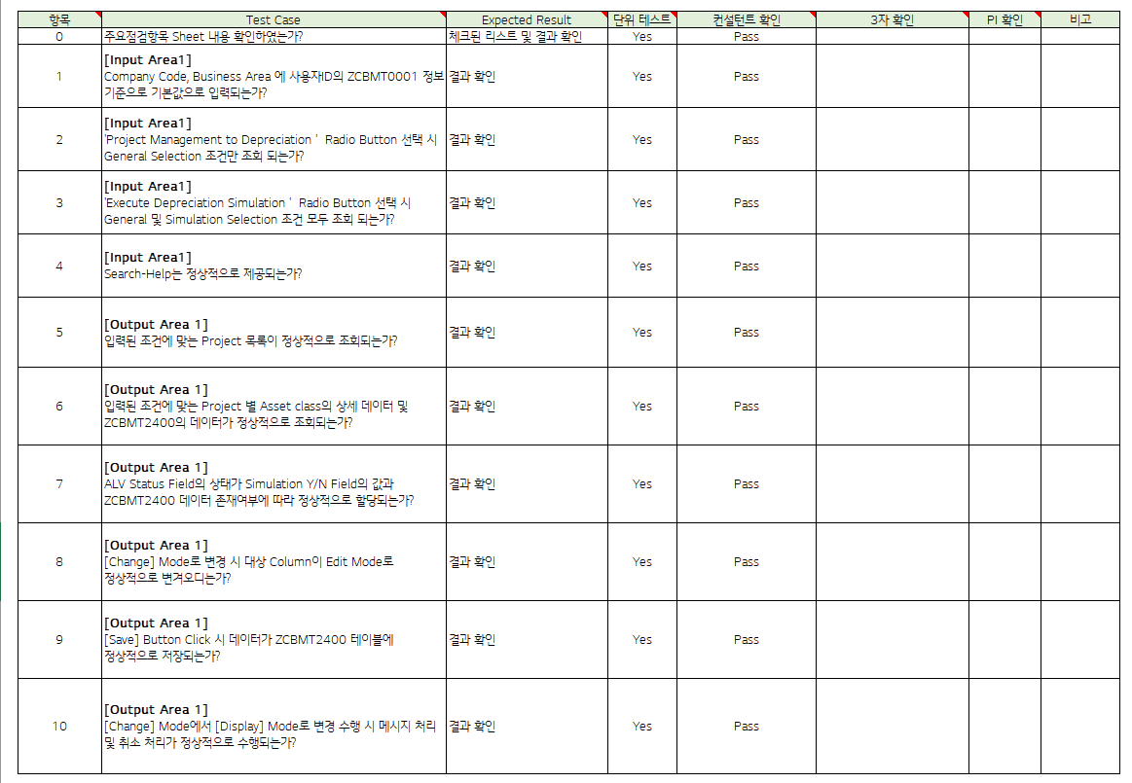

테스트 목록
항목 | Test Case | Expected Result | 단위 테스트 | 컨설턴트 확인 | 3자 확인 | PI 확인 | 비고
1 | "[Input Area1] Is the Company Code and Business Area entered as default values based on the user ID's ZCBMT0001 information?" | Check results | Pass | Pass | YES
2 | [Input Area1] When selecting the 'Project Management to Depreciation' Radio Button, are only the General Selection conditions displayed?" | Check results | Pass | Pass | YES
3 | [Input Area1] When selecting the 'Execute Depreciation Simulation' Radio Button, are both General and Simulation Selection conditions displayed?" | Check results | Pass | Pass | YES
4 | [Input Area1] Is Search-Help provided normally?" | Check results | Pass | Pass | YES
5 | "[Output Area 1] "Is the list of projects that meet the entered conditions displayed properly?" | Check results | Pass | Pass | YES
6 | "[Output Area 1] "Is the detailed data of asset class and ZCBMT2400 data for each project that meet the entered conditions displayed properly?" | Check results | Pass | Pass | TBD
7 | "[Output Area 1] “Is the status of the ALV Status Field properly assigned according to the value of the Simulation Y/N Field and the presence of ZCBMT2400 data?” | Check results | Pass | Pass | TBD
8 | "[Output Area 1] When changing to [Change] Mode, does the target column change to Edit Mode normally? | Check results | Pass | Pass | TBD
9 | "[Output Area 1] When the [Save] Button is clicked, is the data saved normally in the ZCBMT2400 table?" | Check results | Pass | Pass | TBD
10 | "[Output Area 1] When changing from [Change] Mode to [Display] Mode, are message processing and cancellation processing performed normally?" | Check results | Pass | Pass | TBD
Case 1 : 주요점검항목 Sheet 내용 확인하였는가? | Is the Company Code and Business Area entered as default values based on the user ID's ZCBMT0001 information?"
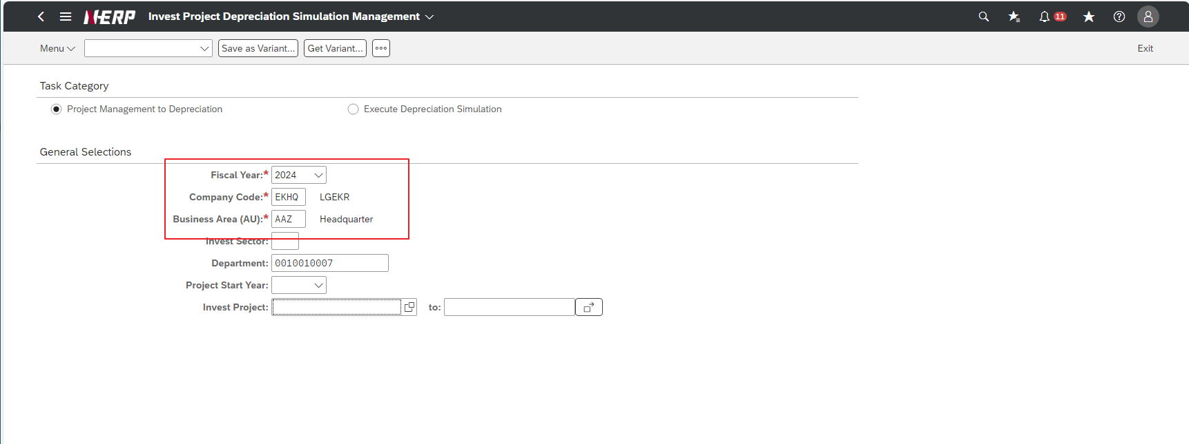

Case 2: | When selecting the 'Project Management to Depreciation' Radio Button, are only the General Selection conditions displayed?"
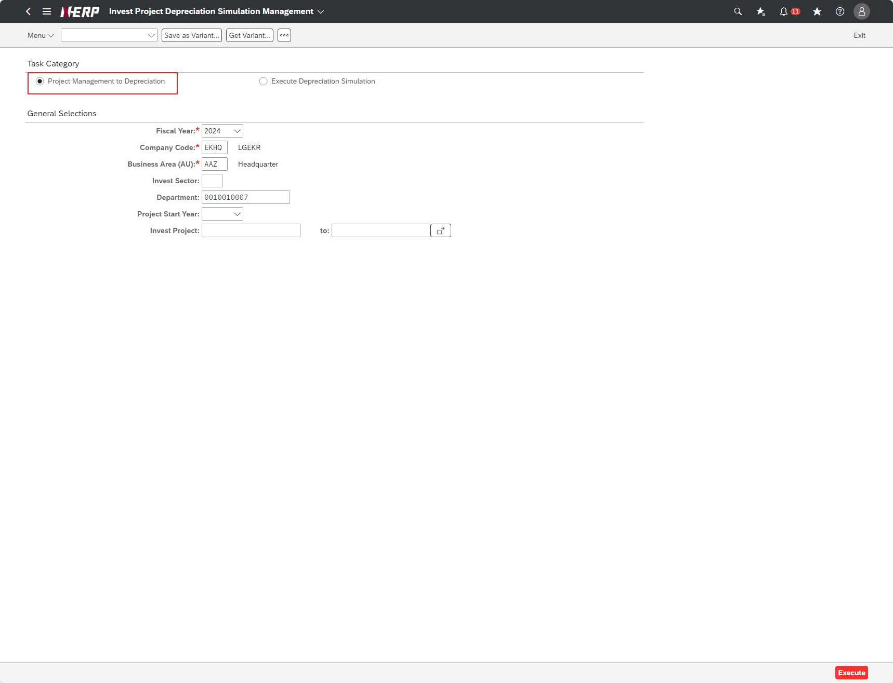

Case 2: | User Controlling Area: ‘LG01’ Company: EKHQ Accounting Unit: ""PDZ"" Plan Month: 2022.01 Project: KR13P32207500 Option: Create" | FAIL

Case 3: | When selecting the 'Execute Depreciation Simulation' Radio Button, are both General and Simulation Selection conditions displayed?"
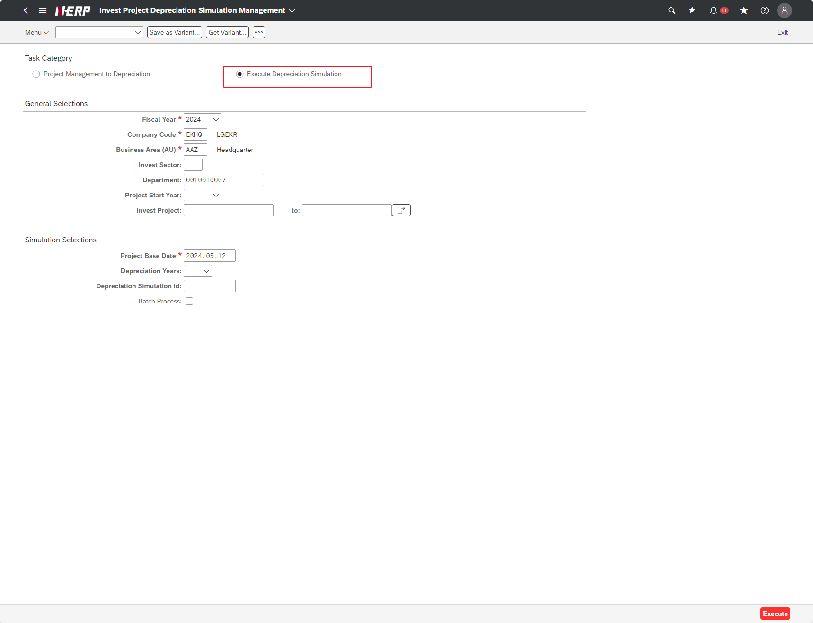

Case 4: | Is Search-Help provided normally?"
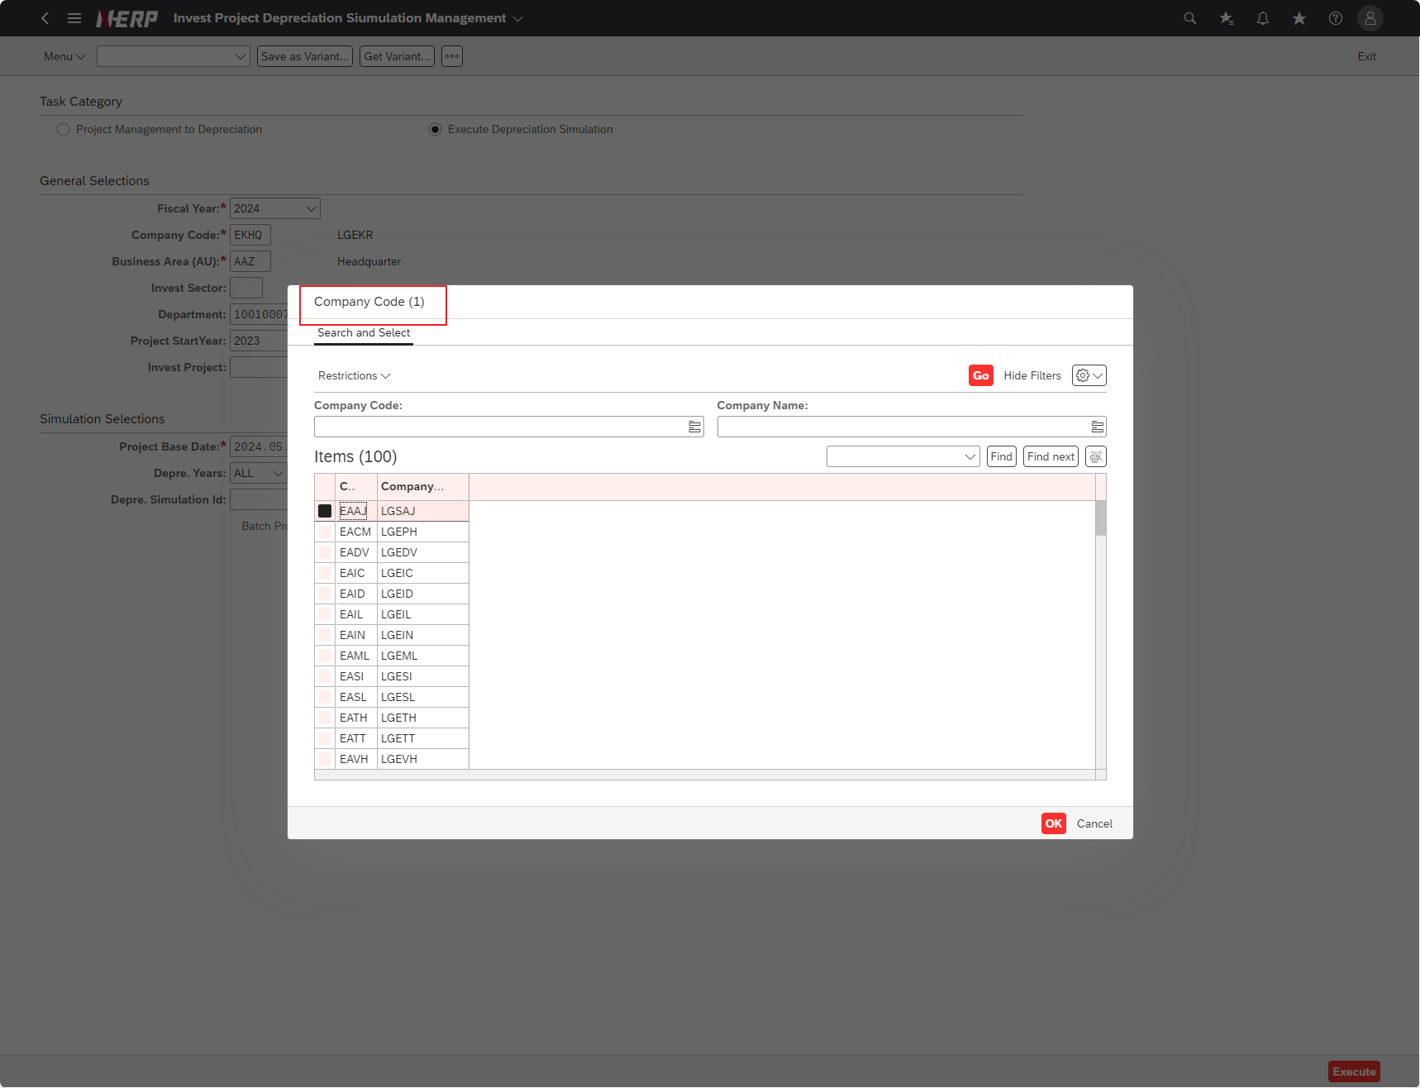

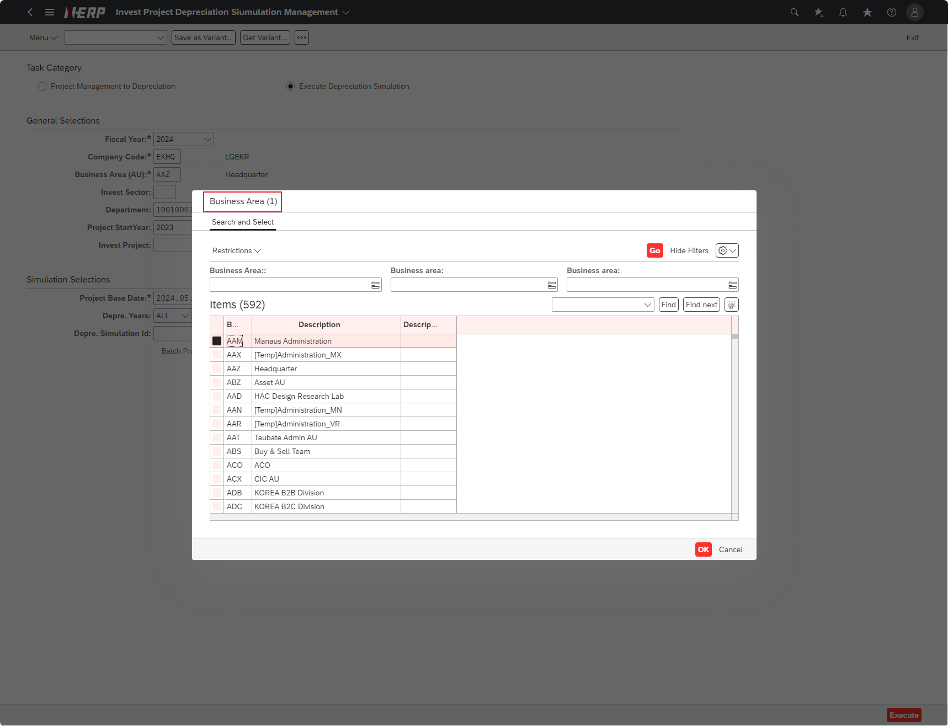

Case 5: | "Is the list of projects that meet the entered conditions displayed properly?"

